Medellön och löneutveckling
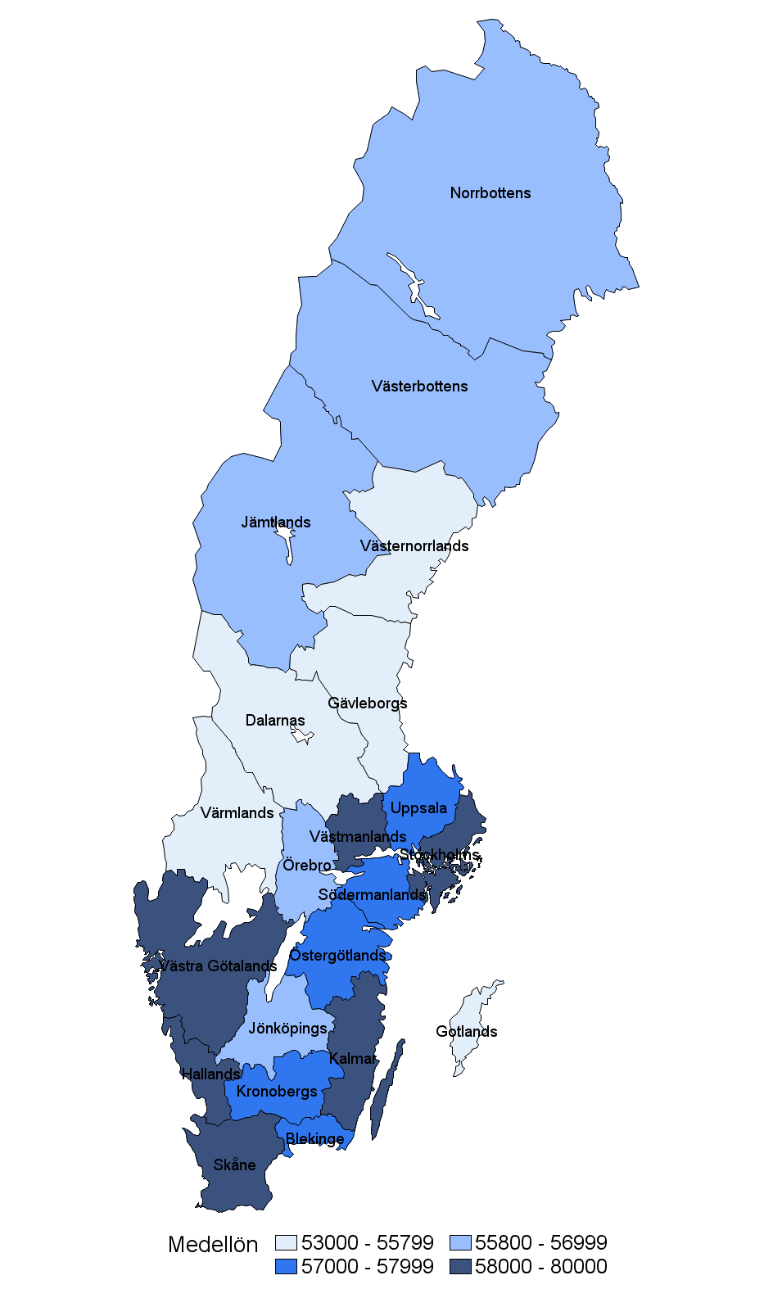
 |  |  |  | Löneutveckling
Län | Medel | 10:e Percentil | 90:e Percentil | 2023/2024
Blekinge | 57,900 | 51,900 | 63,000 | 4.50%
Dalarna | 54,000 | 48,400 | 60,400 | 4.30%
Gotland | 53,400 | 44,000 | 63,600 | 5.20%
Gävleborg | 55,700 | 48,700 | 64,600 | 4.50%
Halland | 58,800 | 52,200 | 65,000 | 3.80%
Jämtland | 56,600 | 50,000 | 63,500 | 4.90%
Jönköping | 56,900 | 48,900 | 65,000 | 4.60%
Kalmar | 59,000 | 48,000 | 68,500 | 4.90%
Kronoberg | 57,700 | 48,200 | 65,200 | 5.00%
Norrbotten | 56,800 | 50,200 | 63,000 | 4.20%
Skåne | 58,400 | 48,800 | 67,500 | 4.20%
Stockholm | 63,600 | 51,900 | 77,400 | 4.10%
Södermanland | 57,300 | 47,500 | 66,700 | 4.00%
Uppsala | 57,900 | 50,600 | 67,000 | 4.20%
Värmland | 55,600 | 48,400 | 63,000 | 4.80%
Västerbotten | 56,100 | 47,700 | 65,000 | 4.60%
Västernorrland | 55,300 | 47,500 | 63,500 | 4.50%
Västmanland | 58,300 | 50,000 | 66,500 | 4.40%
Västra Götaland | 58,000 | 50,200 | 66,000 | 4.30%
Örebro | 55,900 | 48,400 | 62,500 | 3.80%
Östergötland | 57,200 | 48,100 | 66,100 | 4.50%
Samtliga | 58,600 | 49,500 | 69,000 | 4.30%

(Beräkningarna av löneutveckling i tabellen görs för medlemmar som svarat både 2023 och 2024. Övriga uppgifter visar svaren för 2024.)

 |  | Löneenkät 2024
Löner för alla skolledare

Skolform | Medel | 10:e Percentil | Median | 90:e Percentil
Anpassad grund- och gymnasieskola | 58,500 | 52,400 | 58,200 | 64,800
Folkhögskola | 60,300 | 48,900 | 60,200 | 72,000
Förskola | 54,200 | 46,000 | 53,500 | 62,400
Förskola, f-klass, grundskola | 63,600 | 52,000 | 61,300 | 80,000
F-klass, grundskola | 60,000 | 51,500 | 59,100 | 70,400
Grundskola | 60,000 | 51,200 | 59,000 | 70,800
Gymnasieskola | 62,000 | 53,500 | 61,000 | 72,000
Musik- och kulturskola | 53,500 | 48,000 | 52,500 | 61,000
Vuxenutbildning | 58,900 | 51,300 | 58,600 | 66,800
Annan* | 63,800 | 50,300 | 59,800 | 79,000
Samtliga | 58,600 | 49,500 | 58,000 | 69,000

* Här finns även flera skolchefer, förvaltningschefer, avdelningschefer och motsvarande.

